오디텍_반도체부문
"(주)오디텍 반도체부문 CGU 검토보고서"에 대한 질의

1. 귀사의 무궁한 발전을 기원합니다.
2. 폐사는 귀사가 작성한 주식가치 공정가치 평가와 관련하여 이에 대한 확인사항 및 질의사항을 전달하는 바, 질의사항에 대한 답변을 서면으로 제공해 주실 것을 정중히 요청드리는 바입니다.

No. | 질의일자 | 구분 | 보고서 Page | 요청자료 및 질의사항 | 답변사항 | 관련 회계기준 맟 젌' | 추가 질의사항 | 답변사항 | 추가 질의사항 | 답변사항
25 | 2024-03-04 | 일반 | n/a | 추정기간 매출액 대비 매출원가율은 80%대 중반에서 70% 중반대로 점점 낮아지는 가정을 하고 있습니다. 과거 매출액 대비 매출원가율 실적은 90% 중반대에서 100% 초반대까지, 예측치에 비해 상대적으로 높게 나타나고 있습니다. 추정기간의 매출액 대비 매출원가율이 다소 과소평가된 것은 아닌지에 대한 의견을 여쭙고 싶습니다. | (매출원가율에 대해 문의주셨으나 총제조원가를 기준으로 답변 드린다는 점 참고 부탁드립니다.) 향후 매출원가율이 하락하는 사유는 크게 재료비의 감소와 매출 증가에 따른 준고정비와 고정비의 상대적으로 적은 증가가 원인으로 발생합니다. 1. 재료비 감소 당기총제조원가 중 재료비는 매출액 대비 23년 43%에서 24년 27% 수준으로 하락할 것으로 예상됩니다. 평가 시에는 회사제시 금액을 준용하였으며 회사가 재료비가 하락할 것으로 예상한 근거는 Sheet 재료비 관련 참고 부탁드립니다. 2. 준고정비와 고정비 - 노무비: 평가 시, 회사제시 인원 고용과 평균임금의 상승을 반영하여 평가자가 별도 추정하였습니다. 기술집약적인 반도체산업 특성 상 매출 증가에 정비례하는 인원증가가 발생하지 않을 것이며, 24년 217억원의 매출과 유사한 수준인 21년 205억원의 매출을 달성할 떄에도 근무인원은 113명이었다는 점 등을 고려하였을 떄 회사가 제시한 24~26년 인원 130~140명은 향후 매출 증가를 고려한 이후에도 생산물량을 소화할 수 있는 적정수준으로 판단하였습니다. - 제조경비: 수도광열비, 감가상각비, 지급임차료, 소모품비, 외주가공비와 수선비로 구성되어 있습니다. 수도광열비, 소모품비, 외주가공비와 수선비는 변동비적 성격이나 업체이원화와 공정 내 효율 증가 등을 통해 23년 원가 대비 감소를 계획하고 있어 원가율이 감소하는 것으로 가정하였습니다. 매출원가율 관련(전체) 시트 참고 부탁드립니다. - 간접제조경비: 간접제조경비는 복리후생비, 연구개발비, 세금과공과 등으로 구성되어 있으며 대부분이 매출 증가와 무관하게 발생하는 고정비 성격입니다. 평가 시에는 회사제시 금액이 23년 금액을 기초로 소비자물가상승률 등을 적용하여 계산한 평가자 금액과 유의미한 차이가 발생하지 않아 회사제시를 수용하였습니다.(회사가 제시한 금액에는 연구개발비가 누락되어 있어 평가 시에는 회사제시 금액 + 제가 추정한 연구개발비 금액을 합산하였습니다. 연구개발비 고려할 경우 유의미한 차이가 발생하지 않습니다. 참고 부탁드립니다.)
26
27
28
29
30
31
32
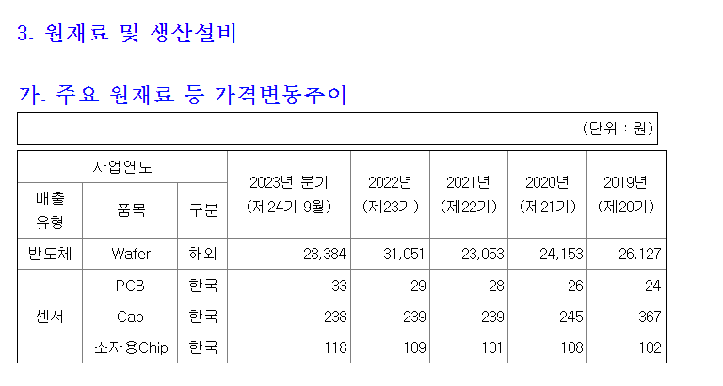
33
34
35
36
37
38
39
40
41
42
43
44
45
46
47
48
49
50
51

재료비 관련
Epi공정 자체 수행 예정으로 원자재 매입 금액이 하락할 예정
 | Epi 공정 자체 수행을 위한 설비투자를 진행해왔으며 24년 1분기 중 Epi 공정을 가동할 예정임.
 | Bare 웨이퍼는 Epi웨이퍼 가격대비 최소 2배, 최대 10배의 가격차이가 존재하며 회사는 Bare 웨이퍼 구매를 통한 재료비 하락을 예상하였음.

 | 출처: 신한투자증권_전력반도체 1년간의 발자취, Value-Chain 총정리
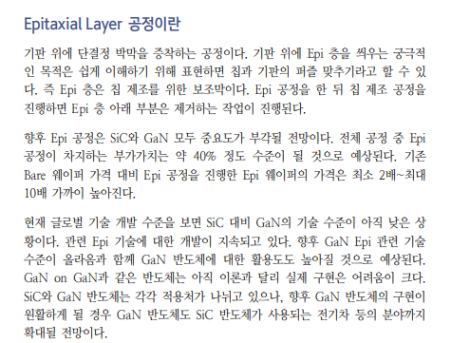

원재료 매입가격 추세

 | 향후 업체이원화 등을 통해 기존 bare wafer의 구입 단가 하락을 계획 중에 있음. 23년 2분기 wafer 가격은 전분기 대비 약 8% 감소하고 있으며 이러한 wafer 가격 하락이 지속될 것으로 예상됨.

 | 사업연도 |  |  | 2023년 분기 | 23년 반기 | 2023년 1분기 | 2022년
 | 매출 | 품목 | 구분 | (제24기 9월) | (제24기 6월) | (제24기 1분기) | (제23기)
 | 유형
 | 반도체 | Wafer | 해외 | 28,384 | 28,384 | 31,055 | 31,051
 | 증감률 |  |  | 0.00% | -8.60% | 0.01%

2024
